титульный лист
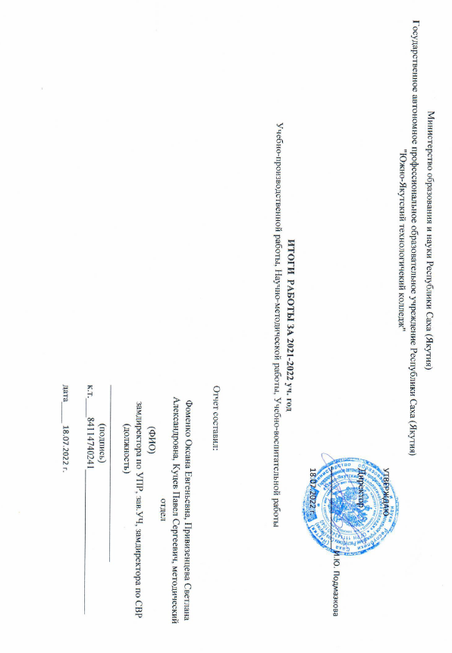
Министерство образования и науки Республики Саха (Якутия)
Государственное автономное профессиональное образовательное учреждение Республики Саха (Якутия) "Южно-Якутский технологичекий колледж"
 |  |  | УТВЕРЖДАЮ

 |  |  | Директор

 |  |  |  | И.Ю. Подмазкова

 |  |  | 18.07.2022 г.

ИТОГИ РАБОТЫ ЗА 2021-2022 уч. год
Учебно-производственной работы, Научно-методической работы, Учебно-воспитательной работы

 | Отчет составил:

 | Фоменко Оксана Евгеньевна, Привизенцева Светлана Александровна, Куцев Павел Сергеевич, методический отдел
 | (ФИО)
 | замдиректора по УПР, зав.УЧ, замдиректора по СВР
 | (должность)
 | _____________________________________
 | (подпись)
 | к.т.____84114740241______________________________

 | дата_________________________________ | 18.07.2022 г.

